预习阶段
高项-光环软考·阶段学习计划 【报名-2月20日】
本阶段学习内容 |  | 学习周期 | 学习资料 | 对应学习视频 | 课时 | 学习要求及形式 | 学习交付位置
导学课 |  | 入学一周内完成 | 导学课旗舰版 | 第一章：备考指南 | 49分钟 | 了解历年软考情况及政策，正课前铺助了解课程内容 | 手机端app/电脑pc端https://yun.aura.cn/Login/login.html
软考高项读书打卡 材料说明 1.讲义解读：项目管理备考集锦是视频课程的配套学习指导书，是整个备考中最核心、考试占比最多、分值最多的部分；同时也是后续计算专题、案例专题、论文专题重要的基础知识来源，需要认真学习。 此书基于软考第四版历年考点分析进行总结提炼，曲线标记为记忆背诵，直线标记为重点理解，其他内容做到了解熟悉的掌握程度。 2.第一阶段：项目管理基础读卡打卡，预习十大知识域内容，输出学习笔记，做好正课学习铺垫 | 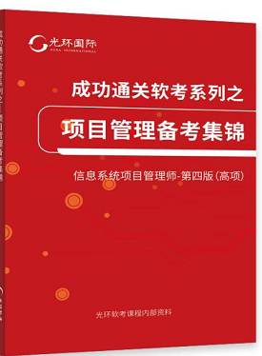 | 入学-2.1日 | 【项目管理备考集锦】第1章 项目管理概论 1.1....................1.3 | 第一章 项目管理概论 | 73分钟 | 1.通读讲义每章内容，对应视频学习，预习一章书对应学习一章视频，了解项目管理十大知识域的知识逻辑；输出学习笔记或思维导图。 2.小鹅通链接打卡每章书的预习内容（也可以用纸质书预习，结合个人方便） 3.坚持每日学习打卡累计20Day ，将获取电子荣誉证书，以及领取干货奖励 | 学习位置： 1.手机端APP下载光环国际 电脑pc端：（看视频学习位置）https://yun.aura.cn/Packet/detail/lid/527.html 2.小鹅通打卡链接：（看纸质书也可以，结合自己的方便，内容和小鹅通的是一样的）https://ecommunity.h5.xiaoeknow.com/small_community/middle_jump_page/url_655d6173b29c3_I7ROEH
 |  |  | 【项目管理备考集锦】第2章 立项管理 2.1....................2.3 | 第二章 项目立项管理 | 14分钟
 |  |  | 【项目管理备考集锦】第三章 整合管理 3.1....................3.8 | 第三章 项目整合管理 | 125分钟
 |  |  | 【项目管理备考集锦】第四章 范围管理 4.1..................4.7 | 第四章 项目范围管理 | 107分钟
 |  |  | 【项目管理备考集锦】第五章 进度管理 5.1....................5.7 | 第五章 项目进度管理 | 112分钟
 |  |  | 【项目管理备考集锦】第六章 成本管理 6.1....................6.5 | 第六章 项目成本管理 | 80分钟
 |  |  | 【项目管理备考集锦】第七章 质量管理 7.1....................7.4 | 第七章 项目质量管理 | 88分钟
 |  |  | 【项目管理备考集锦】第八章 资源管理 8.1......................8.7 | 第八章 项目资源管理 | 107分钟
 |  |  | 【项目管理备考集锦】第九章 沟通管理 9.1.........................9.4 | 第九章 项目沟通管理 | 55分钟
 |  |  | 【项目管理备考集锦】第十章 风险管理 10.1......................10.8 | 第十章 项目风险管理 | 115分钟
 |  |  | 【项目管理备考集锦】第十一章 采购管理 11.1.........................11.5 | 第十一章 项目采购管理 | 70分钟
 |  |  | 【项目管理备考集锦】第十二章 干系人管理 12.1.........................12.5 | 第十二章 项目干系人管理 | 56分钟
 |  |  | 【项目管理备考集锦】第十三章 项目收尾管理 | 第十三章 项目收尾管理 | 12分钟
本阶段学习内容 |  | 学习周期 | 学习资料 | 学习要求及形式 | 个人交付位置 | 对应视频
软考ITTO学习任务 材料说明：ITTO是包含了项目管理核心知识线索及ITTO名词解释，是整个备考中较为重要的知识点线索，也是论文考试中超高频考点，学习中要熟记ITTO各输入输出项，理解输入 输出和工具技术。 |  | 2.2日-2.20日 | ITTO手册（高项第四版） ITTO名词解释（辅助理解名词含义） | 1.学习中要熟记ITTO各输入输出项，结合默写进行背诵. 2.结合名词解释理解输入、输出和工具技术。 3.每日坚持背诵练习，累计15Day，将获取电子荣誉证书，及领取干货奖励 | 小鹅通链接，默写打卡提交 解锁问答做记忆巩固 | ITTO是穿插到整个学习周期中十大知识域内容里面，在每个章节学习时主要学习线索均是以IITO的五组十域表展开学习的。

阶段性学习计划
光环软考2024年5月考期预习学习计划表
上课方式 |  | 【手机端】光环app-点击“我的-登录”（报名手机号，初始密码123456）-点击“学习”-点击“软考高项”课程进入学习 【电脑端】登录网址：https://yun.aura.cn/Login/login.html登录（报名手机号，初始密码123456）-点击“我的课程”-点击“软考高项”课程进入学习
预习计划使用说明 |  | 学习计划使用说明： 1、因个人学习习惯、学习时间安排不同，不统一要求每日的学习量，每天的学习时间可以根据个人习惯灵活安排，可以每天晚上进行学习，也可以集中在周末全天学习，但是切忌积攒到最后突击学习！； 2、拿到学习计划后，根据计划中的里程碑时间，结合个人的实际情况，在“个人交付时间”列里，补充上自己计划完成的日期，树立学习的目标； 3、将学习计划表，按照阶段打印出来（电子版也可），在“个人交付确认”列里更新自己的完成情况，按计划推进学习，切勿拖延； 4、每周进行一次进度复盘，如有偏差，及时调整，或寻求班班的帮助协助制定新的规划；

光环软考·正课（导学篇）学习计划 【入学当周】
本阶段学习内容 |  |  | 课时 | 配套教材 | 学习周期 | 学习要求及计划详情 | 个人交付时间 | 个人交付确认
第一阶段-备考指南篇 |  | 导学课旗舰版 | 49分钟 | / | 入学当周完成 | 了解历年软考情况及政策，正课前铺助了解课程内容

光环软考·正课（项目管理核心知识）学习计划
本阶段学习内容 |  |  | 课时 | 配套教材 | 学习周期 | 学习要求及计划详情 | 个人交付时间 | 个人交付确认
第二阶段-项目管理理论 核心知识模块 | 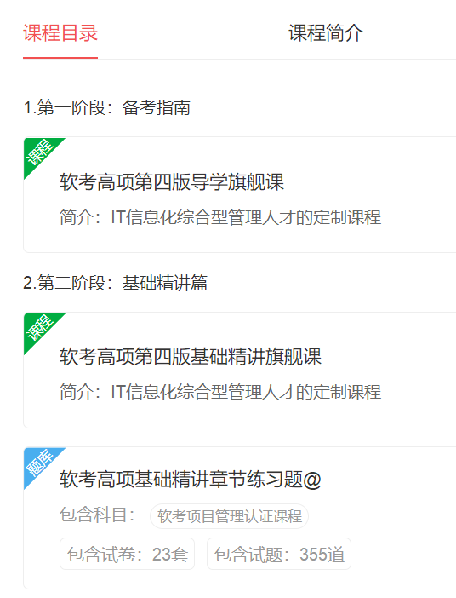 | 第一章 项目管理概论 | 73分钟 |  | 2.19-3.10日 总时长：17.5小时 二次复习 复习流程：看完一章的教材—对应学习视频课—做章节题 pc端 进入课程下滑找到章节练习题； 手机端 进入课程找考试，下滑到最下是章节题 | 具体学习要求： 1、课前知识点预习（通读对应课本） 2、每个章节视频课程逐一推进学习 3、课后进行每章重点知识点总结 4、章节练习题测试，巩固基础知识点 5、重难点知识点复习及熟记 6、了解ITTO输入输出工具在论文中的应用逻辑
 |  | 第二章 项目立项管理 | 14分钟
 |  | 第三章 项目整合管理 | 125分钟
 |  | 第四章 项目范围管理 | 107分钟
 |  | 第五章 项目进度管理 | 112分钟
 |  | 第六章 项目成本管理 | 80分钟
 |  | 第七章 项目质量管理 | 88分钟
 |  | 第八章 项目资源管理 | 107分钟
 |  | 第九章 项目沟通管理 | 55分钟
 |  | 第十章 项目风险管理 | 115分钟
 |  | 第十一章 项目采购管理 | 70分钟
 |  | 第十二章 项目干系人管理 | 56分钟
 |  | 第十三章 项目收尾管理 | 12分钟

光环软考·正课（项目管理辅助知识，高级管理知识，it信息技术知识）学习计划
本阶段学习内容 |  |  | 课时 | 配套教材 | 学习周期 | 学习要求及计划详情 | 个人交付时间 | 个人交付确认
第二阶段-项目管理理论- 辅助知识模块 | 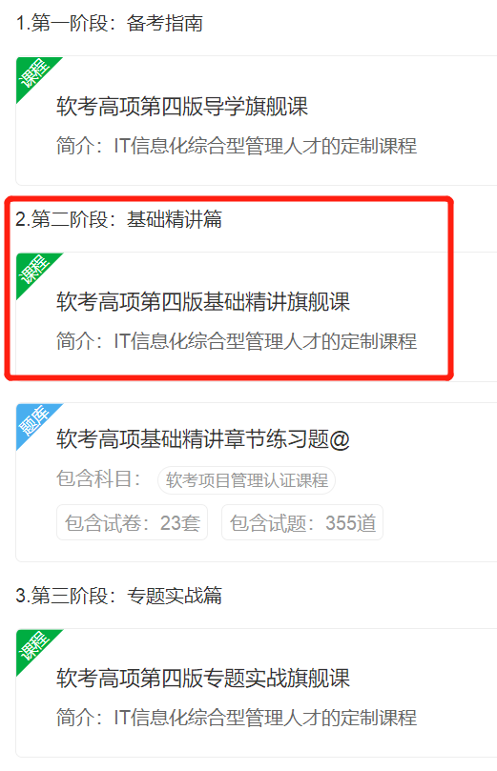 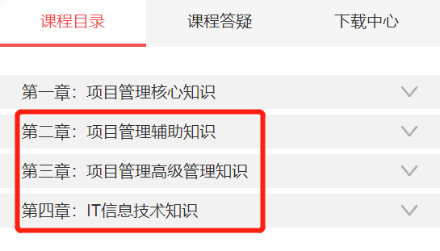 | 第一章 绩效域 | 56分钟 |  | 3.11-3.21 总时长：9.85小时 复习流程：看完一章的教材—对应学习视频课—做章节题 pc端 进入课程下滑找到章节练习题； 手机端 进入课程找考试，下滑到最下是章节题 | 具体学习要求： 1、课前知识点预习（通读课件） 2、每个章节视频课程逐一推进学习 3、对于细节知识点理解记忆，此部分一定要多看、多读，不需要死记硬背 4、章节练习题测试，巩固基础知识点 5、重难点知识点复习及熟记 6、了解ITTO输入输出工具在论文中的应用逻辑 3、章节练习题答题正确率要求达到90%+，如果第一遍做题正确率较低，可以先查看解析，理解题目和复盘知识点后再次练习一遍（该章节考点较分散，章节习题会集中在一起）；
 |  | 第二章 配置与变更管理 | 50分钟
 |  | 第三章 法律法规与标准规范 | 83分钟
第二阶段-项目管理理论- 高级管理知识模块 |  | 第一章 高级项目管理 | 37分钟

 |  | 第二章 组织通用治理 | 37分钟

 |  | 第三章 组织通用管理 | 64分钟

第二阶段-IT信息技术模块 |  | 第一章 信息化发展 | 63分钟 | 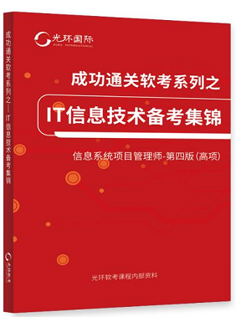
 |  | 第二章 信息技术发展 | 61分钟
 |  | 第三章 信息系统治理 | 56分钟
 |  | 第四章 信息系统管理
 |  | 第五章 信息系统工程 | 84分钟

光环软考·正课（论文，计算，案例）学习计划 周期【3.22-4.20】
本阶段学习内容 |  |  | 课时 | 辅助练习 | 学习周期 | 学习要求及计划详情 | 个人交付时间 | 个人交付确认
论文写作专题 | 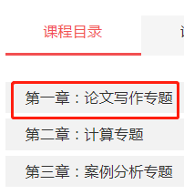 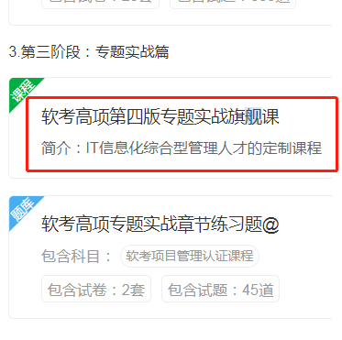 | 论文写作专题 | 200分钟 | 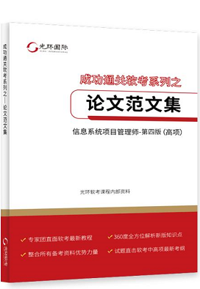 | 3.22-3.26日论文录播课学习一遍 视频时长：3.5小时 | 1.学习论文录播课，了解论文基本构成、写作要素、写作思路 2.做好论文选题，选好合适的项目背景 3.熟悉论文写作要求
3月26日周四【20：00-21:00】论文专题1直播 4月2日周四【20：00-21:00】论文专题2直播
本阶段学习内容 |  |  | 课时 | 辅助练习 | 学习周期 | 学习要求及计划详情 | 个人交付时间 | 个人交付确认
计算专题 | 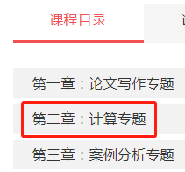 | 第一章：经典计算题基础 | 219分钟 | 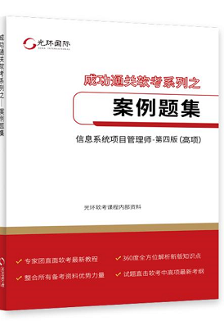 | 3月27日-4月10日 视频时长：12小时 复习流程：下载对应pc端课件，进行练习计算题目+专项章节题目一起做 | 具体学习要求：（计算模块有难度，务必先听视频在做题） 1、视频课程学习按照个人学习效果需学习1-2遍，观看视频了解出题形式，评判标准，总结答题思路和技巧； 2、练习目标，案例练习册完成对应练习，记得手写完成（计算题从前期练习开始就要避免使用计算器，案例题没有固定答案，意思相近，答案沾边均可得分； 3、答题要有条理性。
 |  | 第二章：经典计算题实践 | 243分钟
 |  | 第三章：新型计算题 | 140分钟
 |  | 第四章：资源优化题 | 38分钟
 |  | 第五章：运筹学 | 78分钟
4月9日周二【20：00-22:00】计算专题直播
案例专题 | 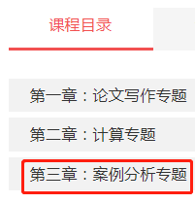 | 案例分析专题 | 203分钟 |  | 4月11日-4月16日 视频时长3.5小时 复习流程：直接去PC端做案例章节题目，对照答案，背关键答题内容。 记忆案例万金油

4月16日周二【20：00-22:00】案例分析专题直播

光环软考·考前冲刺篇（直播课串讲+题库）4.17-考试5.25
本阶段学习内容 |  |  | 学习时间 | 配套资料 | 上课时间 | 学习要求及计划详情 | 个人交付时间 | 个人交付确认
直播答疑（精讲+专项） |  |  | 2023-01-23 | 直播课件 | 20：00-21:00 | 具体学习要求： 1、该阶段以直播为主，不在进行基础知识讲解，需要提前学习每节课核心内容基础知识内容； 2、每节课课件预习版班主任会提前1-3天发出，需要提前预习，课后班主任会发布上课讲解版课件，课程第四阶段和文档均可下载； 3、直播课时间集中在晚上20-22点，错过直播要记得看回放，回放和直播链接相同。
 |  |  | 2024-02-29 | 直播课件 | 20：00-21:00
论文专题 |  |  | 2023-03-26 | 直播课件 | 20：00-21:00
 |  |  | 2023-04-02 | 直播课件 | 20：00-21:00
计算专题 |  |  | 2023-04-09 | 直播课件 | 20：00-22:00
案例专题 |  |  | 2023-04-16 | 直播课件 | 20：00-22:00
论文专题 |  |  | 2023-04-20 | 直播课件 | 15：00-17:00
论文专题 |  |  | 2023-04-23 | 直播课件 | 20：00-22:00
全真模考直播1 |  |  | 2023-04-27 | 直播课件 | 15：30-17:30
考前冲刺直播 |  |  | 2023-05-07 | 直播课件 | 20：00-22:00
全真模考直播2 |  |  | 2023-05-18 | 直播课件 | 16：00-18:00
刷题练习 历年真题 |  |  | 5.1-5.25 | 电脑端/手机端APP历年真题 第四阶段：考前冲刺篇-历年真题解析 | 学完基础-考试结束 | 具体学习要求： 所有的练习题都是以历年真题为主，所有的练习要基于咱们学完基础课程。 注意：2017年-2023年历年真题，务必做一遍，且错题应温故知新，而不是做一遍就过 切忌刷题就过，主要是知识点弄清楚软考不出原题！！！

班群活动：班群抛题，论文开放，学长分享，月考（待正式备考后，班班通知）

